Z3
MATEMATIKA
Rbr. | Ime | Prezime | Prosek | Konačna ocena
1. | Pera | Perić | 4.51 | 5 | P.P. | 4.62
2. | Marko | Kovačević | 3.6 | 4 | M.K. | 3.63
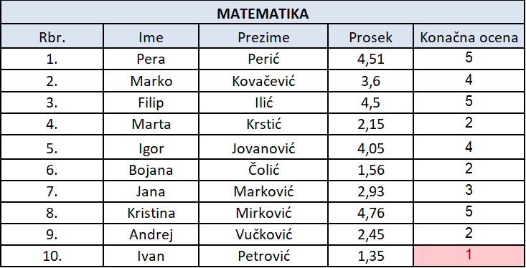
3. | Filip | Ilić | 4.5 | 5 | F.I. | 4.62
4. | Marta | Krstić | 2.15 | 2 | M.K. | 2.31
5. | Igor | Jovanović | 4.05 | 4 | I.J. | 4.29
6. | Bojana | Čolić | 1.56 | 2 | B.Č. | 1.65
7. | Jana | Marković | 2.93 | 3 | J.M. | 2.97
8. | Kristina | Mirković | 4.76 | 5 | K.M. | 4.95
9. | Andrej | Vučković | 2.45 | 2 | A.V. | 2.64
10. | Ivan | Petrović | 1.35 | 1 | I.P. | 1.65
 | Bojana
Izračunati podatke koji nedostaju. Formatirati tabelu da bude kao na slici. Označiti crvenom bojom učenike koji imaju 1 iz matematike (koristiti Conditional Formating).

Z4

Artikl | Cena artikla | Broj komada | Račun
Čokolada Najlepše želje 100gr | 128.59 | 2 | 257.18
Čips 50gr | 54.5 | 5 | 272.5
Coca Cola 1,5l | 99.99 | 1 | 99.99
Jogurt Balans 1l | 76.4 | 4 | 305.6
Kisela voda 1,5 | 53.9 | 6 | 323.4
Fructus sok 0,5l | 57.8 | 3 | 173.4
Prolom voda 0,5l | 30.56 | 2 | 61.12
UKUPAN IZNOS ZA UPLATU: |  |  | 1493.19

Izračunati podatke koji nedostaju. Formatirati tabelu da bude kao na slici.

Z6
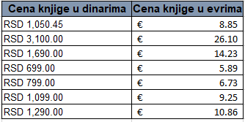
Cena knjige u dinarima | Cena knjige u evrima | Kurs evra | 118.76
RSD 1,050.45 | € 8.85
RSD 3,100.00 | € 26.10
RSD 1,690.00 | € 14.23
RSD 699.00 | € 5.89
RSD 799.00 | € 6.73
RSD 1,099.00 | € 9.25
RSD 1,290.00 | € 10.86

Izračunati podatke koji nedostaju. Formatirati tabelu da bude kao na slici.

